Overzicht
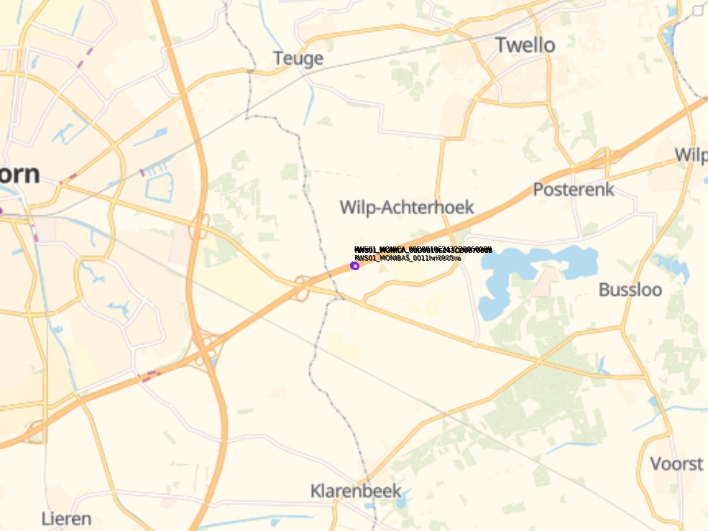
Aanvraagnaam | A1_groepB_2026-09-22
Periode | 22-09-2026 tot en met 22-09-2026
Dagen van de week | werkdagen

Geselecteerde locaties
Volgnummer | ID | Naam | Breedtegraad | Lengtegraad
0 | RWS01_MONIBAS_0011hrl0905ra | 0011hrl0905ra | 52.201359 | 6.06075
1 | RWS01_MONIBAS_0011hrr0905ra | 0011hrr0905ra | 52.201221 | 6.06104
2 | RWS01_MONICA_00D0010E2432D0050005 | 00D0010E2432D0050005 | 52.201359 | 6.06075
3 | RWS01_MONICA_00D0010E2432D0050009 | 00D0010E2432D0050009 | 52.201359 | 6.06075
4 | RWS01_MONICA_00D0010E2432D005000D | 00D0010E2432D005000D | 52.201359 | 6.06075
5 | RWS01_MONICA_00D0010E2432D0050085 | 00D0010E2432D0050085 | 52.201359 | 6.06075
6 | RWS01_MONICA_00D0010E2432D0050089 | 00D0010E2432D0050089 | 52.201359 | 6.06075
7 | RWS01_MONICA_00D0010E243CD0070007 | 00D0010E243CD0070007 | 52.201221 | 6.06104
8 | RWS01_MONICA_00D0010E243CD007000B | 00D0010E243CD007000B | 52.201221 | 6.06104
9 | RWS01_MONICA_00D0010E243CD007000F | 00D0010E243CD007000F | 52.201221 | 6.06104
10 | RWS01_MONICA_00D0010E243CD0070013 | 00D0010E243CD0070013 | 52.201221 | 6.06104
11 | RWS01_MONICA_00D0010E243CD0070017 | 00D0010E243CD0070017 | 52.201221 | 6.06104

